2020_10_data
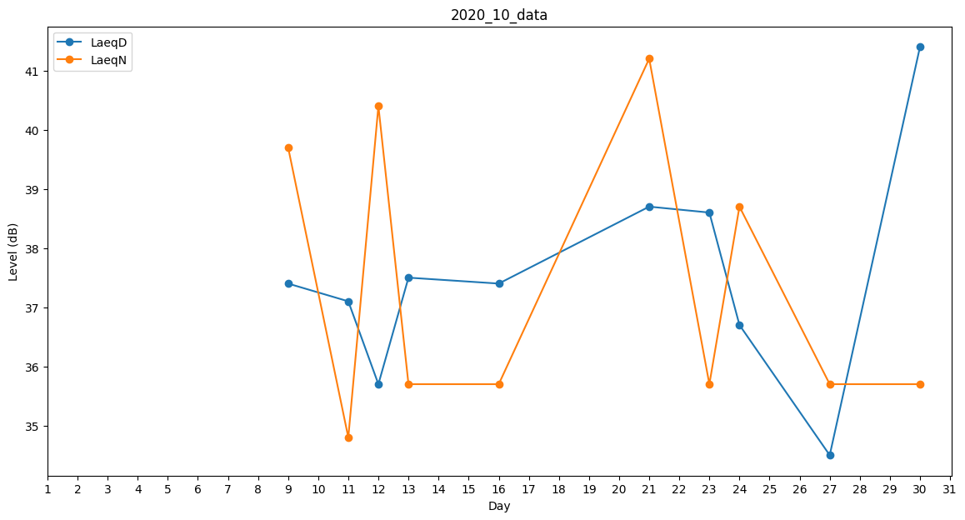
Day | LaeqD | LaeqN
1 | 37.6 | 0
2 | 0 | 0
3 | 0 | 0
4 | 0 | 0
5 | 0 | 0
6 | 0 | 0
7 | 37.1 | 0
8 | 29.9 | 0
9 | 37.4 | 39.7
10 | 0 | 38.7
11 | 37.1 | 34.8
12 | 35.7 | 40.4
13 | 37.5 | 35.7
14 | 0 | 0
15 | 37.6 | 0
16 | 37.4 | 35.7
17 | 0 | 35.7
18 | 38.8 | 0
19 | 35.7 | 0
20 | 0 | 0
21 | 38.7 | 41.2
22 | 39.1 | 0
23 | 38.6 | 35.7
24 | 36.7 | 38.7
25 | 36.7 | 0
26 | 0 | 0
27 | 34.5 | 35.7
28 | 38.7 | 0
29 | 35.3 | 0
30 | 41.4 | 35.7
31 | 0 | 35.7

